Plattegrond
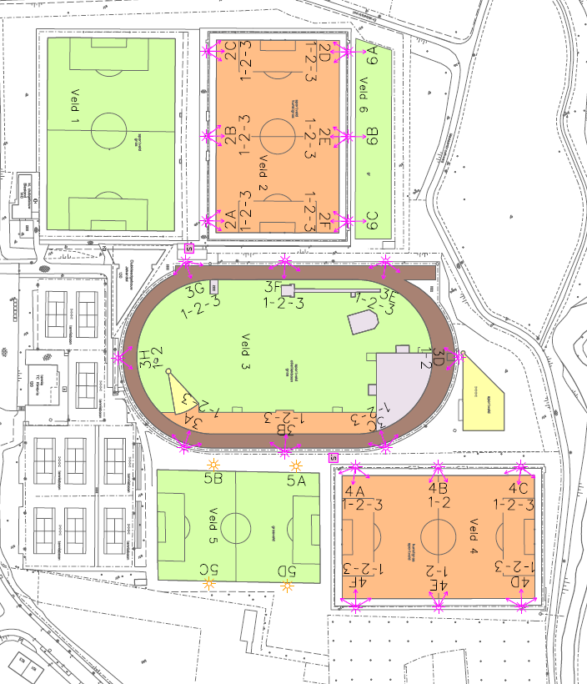
Sportcafé en kleedlokalen
Ingang Sportpark Jekerdal
Mergelweg 130, 6212 XK

